Mtz Gral
 |  | Proceso Estratégico Oficina de Planeación y Desarrollo Institucional Matriz de identificación del Riesgo y Valoración de Controles Universidad del Cauca

Código: PE-GE-2.4-OD-3 |  |  |  |  | Versión: 3 |  |  |  |  | Fecha de Vigencia: 21-10-2021
 | Identificación |  |  |  |  | Valoración |  |  | Tratamiento
No | Proceso | Tipo de Riesgo | Riesgo | Causa/Vulnerabilidad | Consecuencias | Nivel de Riesgo Inherente | Control Existentes | Nivel de Riesgo Residual | Tratamiento | Control | Descripción | Responsables | Periodicidad | Tipo de Control | Evidencia
1

2

3

4

5

6

7

8

9

10

11

12

13

14

15

16

17

18

19

 |  |  | ELABORACIÓN | REVISIÓN |  | APROBACIÓN

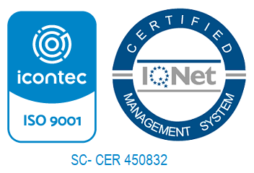
 |  |  | Original Firmado | Original firmado
 |  |  | Nombre: | Nombre:
 |  |  | Funcionarios Responsables | Funcionario Responsable:
 |  |  | Cargo: | Cargo: |  | Rector
 |  |  | Fecha: | Fecha: |  | Fecha:

